TC_01
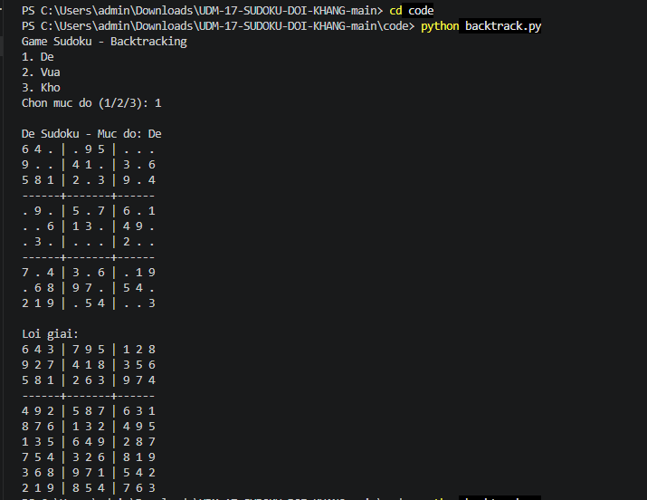
TC_01
Cung cấp mình chứng tại đây.
Minh chứng là hình ảnh code/kết quả chạy test, giao diện hiển thị hoặc log trong hệ thống.

TC_02
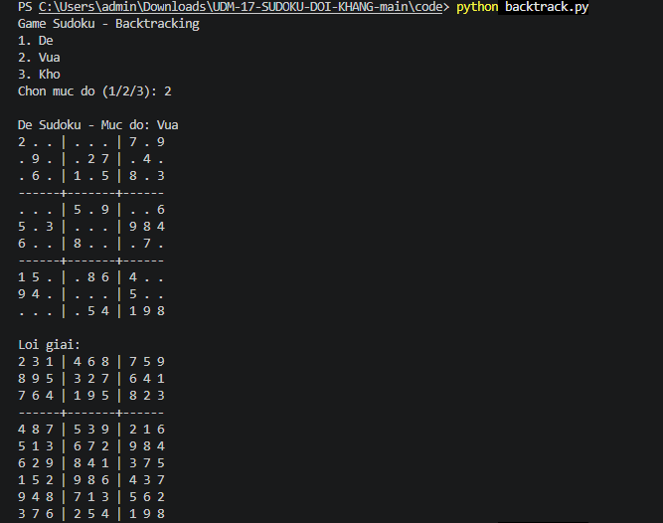
TC_02
Cung cấp mình chứng tại đây.
Minh chứng là hình ảnh code/kết quả chạy test, giao diện hiển thị hoặc log trong hệ thống.

TC_03
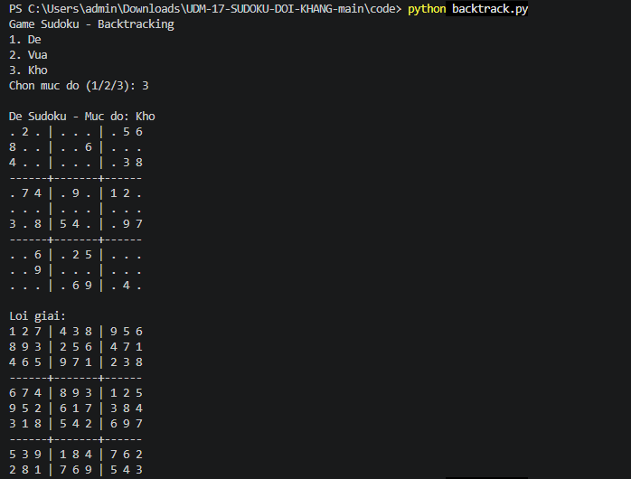
TC_03
Cung cấp mình chứng tại đây.
Minh chứng là hình ảnh code/kết quả chạy test, giao diện hiển thị hoặc log trong hệ thống.

TC_04
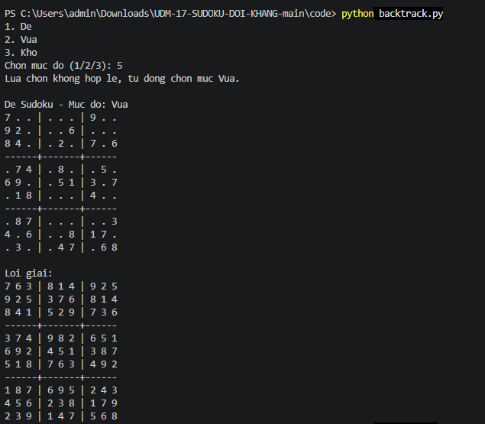
TC_04

TC_05
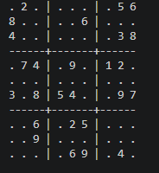
TC_05

TC_06
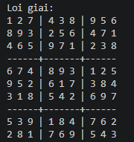
TC_06

